벤포드 분석
분석 계정과목: | 67_외상매입금(25100)
금액 기준열: | 대변

벤포드 법칙 분석 결과
첫째 자리 수 | 실제 건수 | 실제 분포 (%) | 벤포드 분포 (%) | 차이 (%)
1 | 151 | 38.6 | 30.1 | 8.5
2 | 76 | 19.4 | 17.6 | 1.8
3 | 46 | 11.8 | 12.5 | -0.7
4 | 33 | 8.4 | 9.7 | -1.3
5 | 17 | 4.3 | 7.9 | -3.6
6 | 27 | 6.9 | 6.7 | 0.2
7 | 16 | 4.1 | 5.8 | -1.7
8 | 10 | 2.6 | 5.1 | -2.5
9 | 15 | 3.8 | 4.6 | -0.8

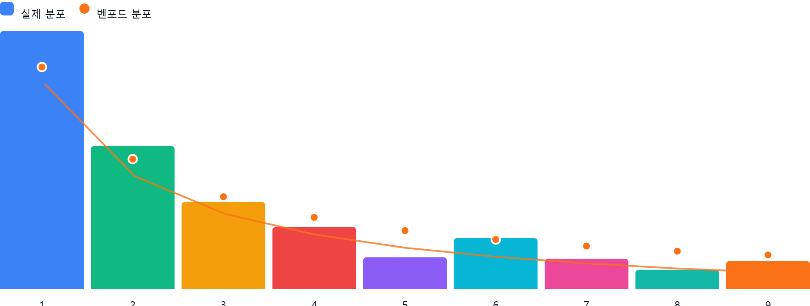

AI 감사인 의견
(AI 분석을 실행한 후 다운로드하면 의견이 포함됩니다. 벤포드 분석 실행 후 "AI 감사인 의견 요청"을 눌러주세요.)

